1.1
voltar à página inicial |  |  |  | 1 - FORMULÁRIOS
 | S | N | NA
 | x |  |  | 1.1 A sequência de tabulação entre campos segue a sequência de preenchimento
 |  |  |  | A ordem de tabulação por entre os campos deve corresponder à sequência normal de preenchimento do formulário.

 | Listagem de evidências
 |  |  |  |  | Notas:
 |  |  |  |  | A sequência de tabulação entre campos seque a sequência de preenchimento. Validado com navegação por teclado. Exemplo: https://www.presidencia.pt/contactos/formulario-de-contacto/
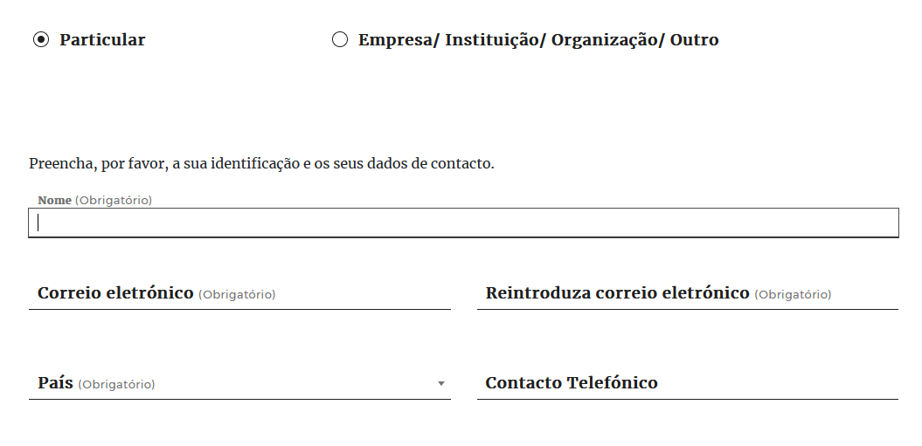

1.2
voltar à página inicial |  |  |  | 1 - FORMULÁRIOS
 | S | N | NA
 |  | x |  | 1.2 Os formulários com mais de 2 ecrãs de altura devem ser distribuídos por várias páginas
 |  |  |  | Os formulários não devem ser apresentados de forma excessivamente longa. Os formulários que ocupem mais de 2 ecrãs de altura devem ser distribuídos por tantos ecrãs quantos os necessários, para cumprir com esta regra. Os formulários longos podem também ter vários momentos de interação diferidos, solicitando ao utilizador a informação absolutamente necessária em cada etapa, em oposição à solicitação de toda a informação necessária logo num primeiro momento de interação.

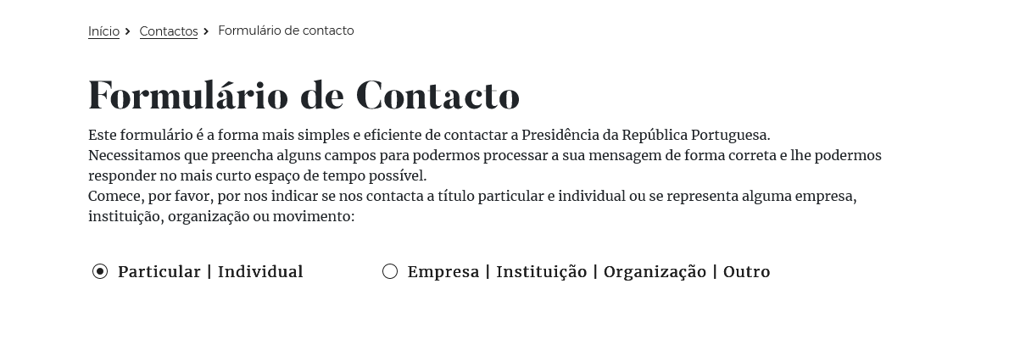
 | Listagem de evidências
 |  |  |  |  | Notas:
 |  |  |  |  | O preenchimento dos campos no único formulário presente no sítio Web não ocupa mais de 2 ecrãs na primeira opção (particular/individual), mas é um pouco mais extenso na segunda opção. Exemplo: https://www.presidencia.pt/contactos/formulario-de-contacto/

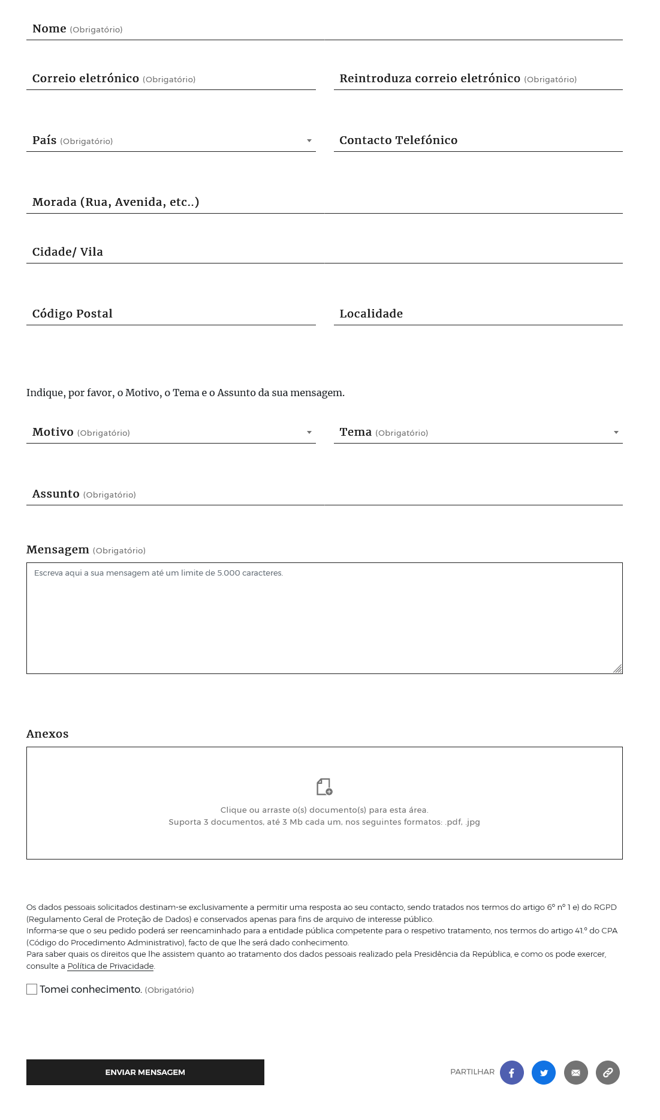
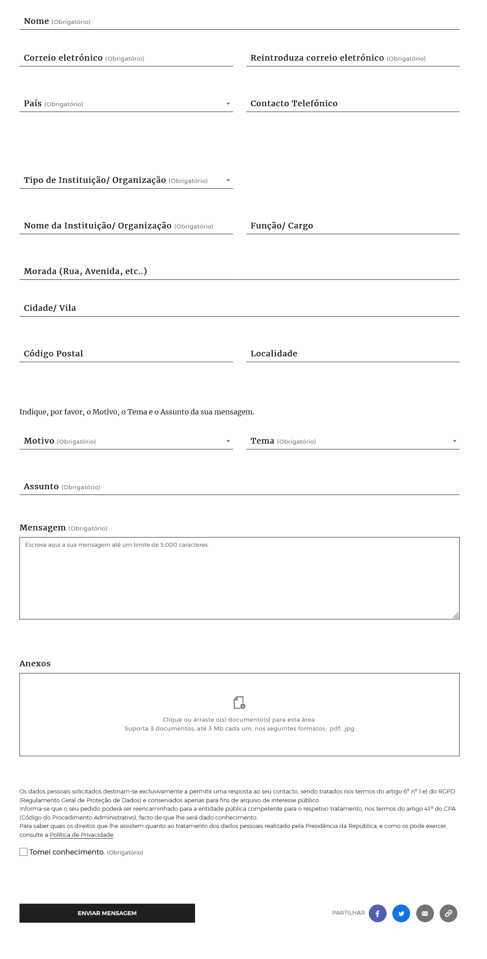

2.1
voltar à página inicial |  |  |  | 2 - CAMPOS
 | S | N | NA
 | x |  |  | 2.1 O tamanho dos campos deve refletir o tamanho previsível dos dados
 |  |  |  | O tamanho dos campos deve refletir o tamanho previsível para a entrada dos dados. Por exemplo, um campo para telefone deve ter a largura estritamente necessária para conter todos os dígitos. Nem mais nem menos.

 | Listagem de evidências
 |  |  |  |  | Notas:
 |  |  |  |  | O tamanho dos campos reflete o tamanho previsto dos dados, sendo o campo mais longo relativo à mensagem, deixando espaço para o utilizador escrever livremente até um limite de segurança de 5000 caracteres. Exemplo: https://www.presidencia.pt/contactos/formulario-de-contacto/

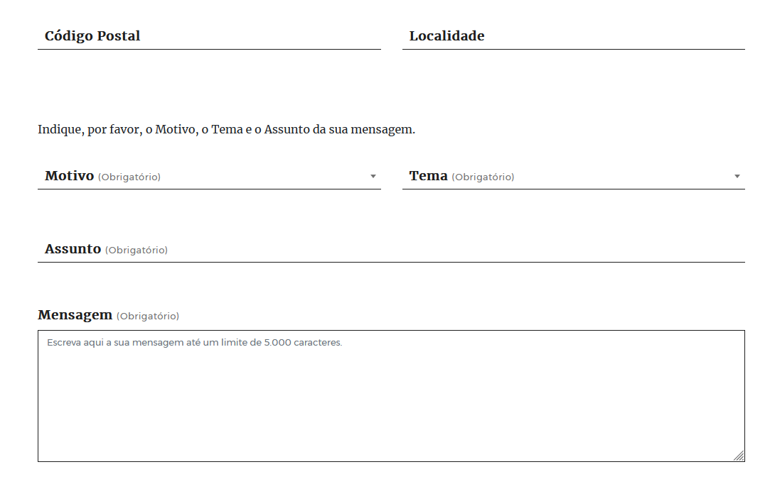

2.2
voltar à página inicial |  |  |  | 2 - CAMPOS
 | S | N | NA
 | x |  |  | 2.2 É usada revelação progressiva em vez de campos inativos
 |  |  |  | Em vez de mostrar campos inativos, o formulário deve esconder os campos dependentes do campo-chave sempre que este não tenha sido ativado. Ao ativar o campo-chave são exibidos os campos que dependem da condição nele definida.

 | Listagem de evidências
 |  |  |  |  | Notas:
 |  |  |  |  | Confere. Os campos específicos de preenchimento para Particular ou Empresa/Instituição apenas são visíveis quando a respectiva opção é seleccionada. Página: https://www.presidencia.pt/contactos/formulario-de-contacto/

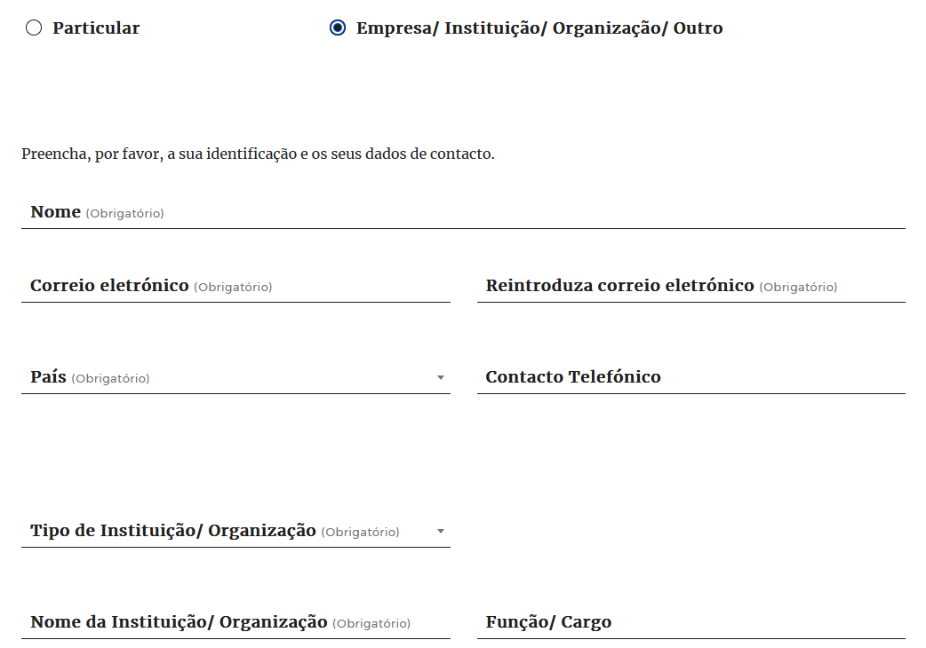

2.3
voltar à página inicial |  |  |  | 2 - CAMPOS
 | S | N | NA
 | x |  |  | 2.3 As legendas dos campos são breves e claras
 |  |  |  | As legendas associadas aos campos devem ser claras e o mais breves possível, sem recorrer a grandes explicações. Se essas explicações forem necessárias, devem ser apresentadas num bloco de texto paralelo.

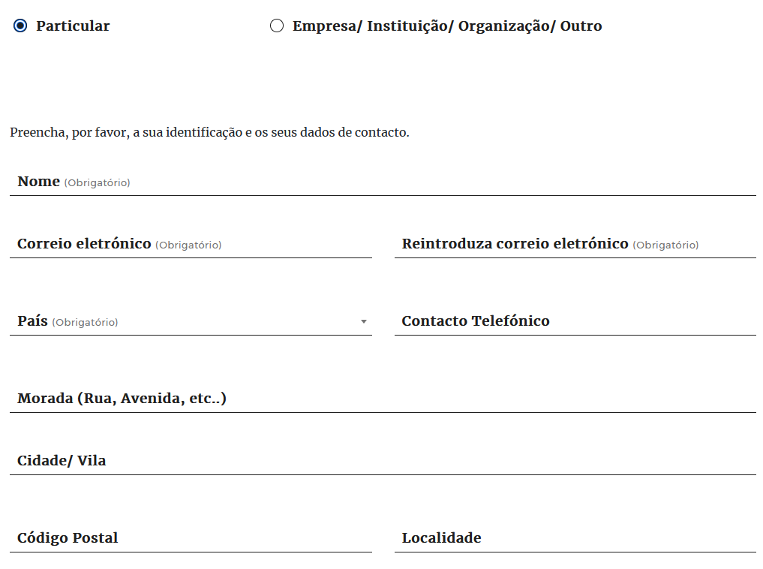
 | Listagem de evidências
 |  |  |  |  | Notas:
 |  |  |  |  | As legendas de todos os campos são claras e breves. As legendas estão associadas, programaticamente, ao respetivo campo. Página: https://www.presidencia.pt/contactos/formulario-de-contacto/

2.4
voltar à página inicial |  |  |  | 2 - CAMPOS
 | S | N | NA
 | x |  |  | 2.4 Campos obrigatórios devem ser claramente indicados como tal
 |  |  |  | A identificação não deve basear-se apenas na cor. A sinalética visual de identificação deve ser notória. Deve ser disponibilizado um equivalente alternativo compatível com as tecnologias de apoio usadas por utilizadores com necessidades especiais.

 | Listagem de evidências
 |  |  |  |  | Notas:
 |  |  |  |  | Todos os campos estão identificados textualmente como Obrigatório ou como Opcional, existe informação específica para leitores de ecrãs que indica quais os campos obrigatórios e é utilizado Required HTML. Exemplo: https://www.presidencia.pt/presidente-da-republica/o-presidente/formulario-de-contacto/
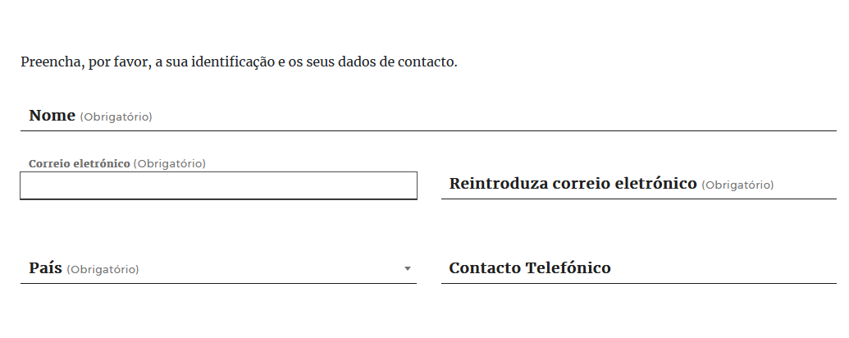

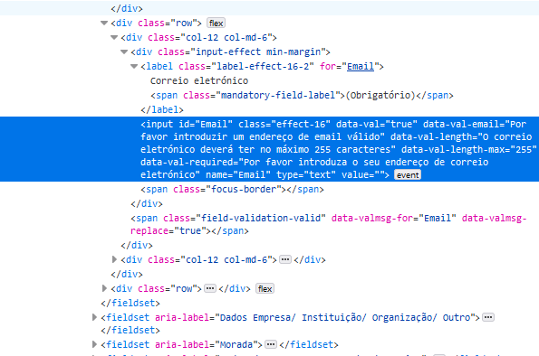

3.1
voltar à página inicial |  |  |  | 3 - RESPOSTA
 | S | N | NA
 |  |  | x | 3.1 Em ações longas, o sistema deve indicar o que está a acontecer
 |  |  |  | O sistema deve indicar o que está a processar ou qual o tempo de espera expectável quando o utilizador desencadeia ações que levem a este comportamento.

 | Listagem de evidências
 |  |  |  |  | Notas:
 |  |  |  |  | O formulário não desencadeia acções longas que careçam de indicação de tempo de espera expectável. Se considerarmos o processamento da devolução de resultados uma ação longa, essa ação é anunciada através de mensagens de estado. Página: https://www.presidencia.pt/contactos/formulario-de-contacto/
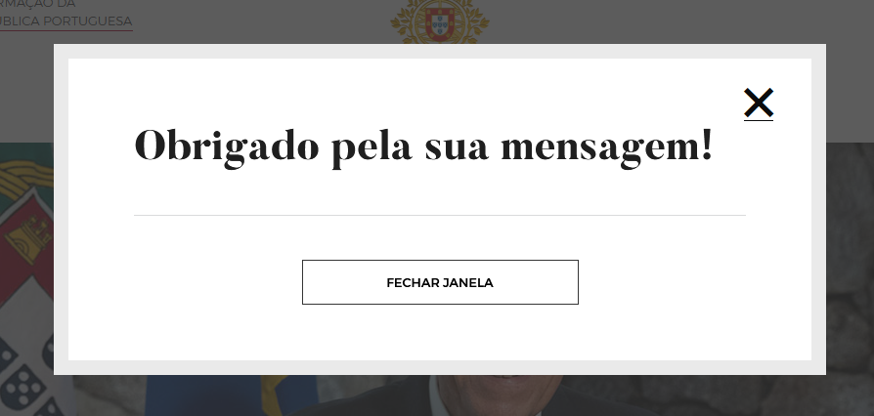

4.1
voltar à página inicial |  |  |  | 4 - ERROS
 | S | N | NA
 | x |  |  | 4.1 A informação já introduzida deve poder ser corrigida a qualquer momento
 |  |  |  | Toda a informação já transmitida pelo utilizador numa sessão pode ser corrigida, em qualquer momento, antes da transação ser finalizada.

 | Listagem de evidências
 |  |  |  |  | Notas:
 |  |  |  |  | É possível corrigir a informação introduzida nos campos, a qualquer momento, antes da transação ser finalizada. Página: https://www.presidencia.pt/contactos/formulario-de-contacto/

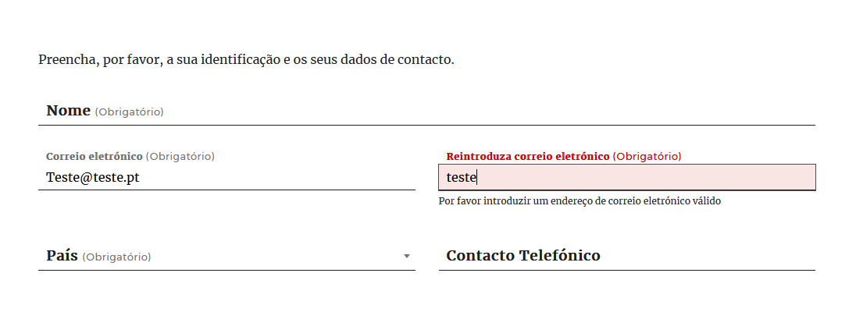

4.3
voltar à página inicial |  |  |  | 4 - ERROS
 | S | N | NA
 | x |  |  | 4.3 As mensagens de erro são claramente identificadas junto aos campos de origem
 |  |  |  | As mensagens de erro devem ser apresentadas claramente associadas aos campos a que dizem respeito. Isto não invalida a necessidade de as apresentar numa lista sumário. Esta última técnica é particularmente útil em páginas longas.

 | Listagem de evidências
 |  |  |  |  | Notas:
 |  |  |  |  | As mensagens de erro estão associadas ao respetivo campo e são claramente identificadas e visualmente contrastantes junto de cada campo. Página: https://www.presidencia.pt/contactos/formulario-de-contacto/

